界面&功能
登录加载 |  |  |  | 功能规则

 | 功能入口 |  |  |  |  | 登录加载 相关基础规则和清单
 |  |  |  |  | 1.设计目的是什么 |  | 5功能点清单
 | 1.点击功能图标进入 |  |  |  | ▶ | 完成选服登录，注册账号，显示游戏信息法规，完成防沉迷认证 | 模块 | 类型 | 内容 | 优先级
 | 2.图标位于主界面 |  |  |  | ▶ | 加载界面：加载游戏数据等待展示 | 登录加载 | UI和资源 | 登录界面 | 1
 | 3.参考图标 |  |  |  | 2.基本规则 |  |  | UI和资源 | 登录完成界面 | 1
 |  |  |  |  | ▶ | 首次安装程式初始化； |  | UI和资源 | 选服界面 | 1
 |  |  |  |  | ▶ | 显示相关游戏必要信息（防沉迷，用户协议，LOGO，底图，服务器列表） |  | UI和资源 | 账号注册界面 | 2
 |  |  |  |  | ▶ | 热更最新版本 |  | UI和资源 | 防沉迷认证界面 | 3
 |  |  |  |  | ▶ | 注册新账号 |  | UI和资源 | 加载界面 | 1
 |  |  |  |  | ▶ | 登录操作已有账号 |  | 功能逻辑 | 账号密码输入验证 | 1
 |  |  |  |  | ▶ | 反馈登录输入信息是否符合要求（是否存在，密码正确性，服务器状态） |  | 功能逻辑 | 账号注册屏蔽字验证 | 2
 |  |  |  |  | ▶ | 验证完成进入创角&选角界面 |  | 功能逻辑 | 身份信息验证 | 3
 |  |  |  |  | ▶ | 选择进入游戏：进入加载界面，加载所需相关数据后进入游戏；返回：回退到登录界面 |  | 功能逻辑 | 服务器群组划分 | 3
 |  |  |  |  |  |  |  | 功能逻辑 | 服务器状态包含角色显示 | 3
 |  |  |  |  |  |  |  | 功能逻辑 | 加载界面进度条，文字显示 | 3

 | 登录界面【当前为示例】
4
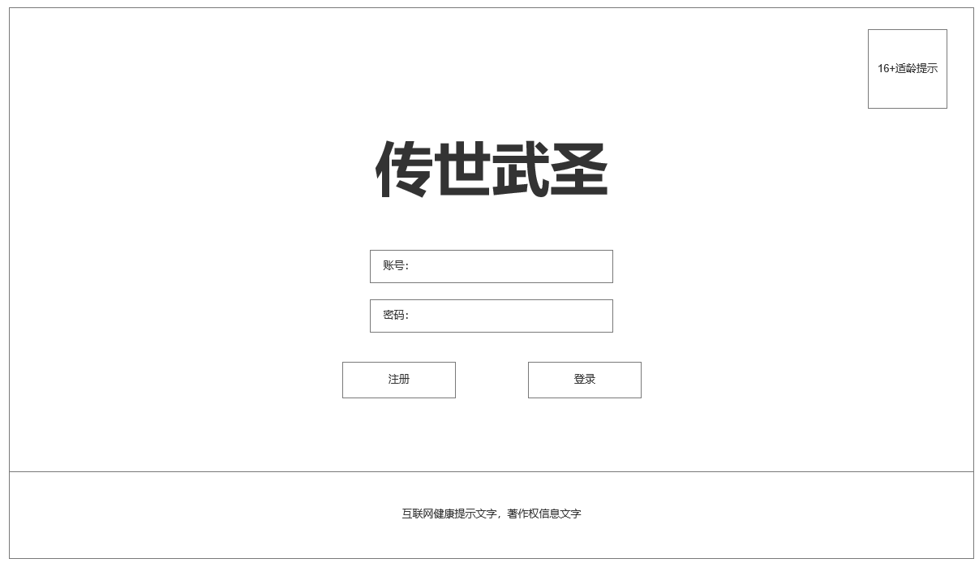
1
 |  | 1.游戏LOGO |  |  | 2.登录加载界面相关规则
 |  | 2.账号密码 注册登录操作区域 |  |  | ▶ | 首次安装程式初始化；
 |  | ▶ | 账号密码输入框 |  | ▶ | 显示相关游戏必要信息（防沉迷，用户协议，LOGO，底图，服务器列表）
 |  | ▶ | 注册新账号，登录游戏按钮 |  | ▶ | 热更最新版本
 |  | 3.互联网健康提示文字，著作权信息文字显示 |  |  | ▶ | 注册新账号
 |  | 4.16+适龄提示按钮 |  |  | ▶ | 登录操作已有账号
 |  | ▶ | 16+适龄提示按钮 |  | ▶ | 反馈登录输入信息是否符合要求（是否存在，密码正确性，服务器状态）
 |  |  |  |  | ▶ | 验证完成进入创角&选角界面
 |  |  |  |  | ▶ | 选择进入游戏：进入加载界面，加载所需相关数据后进入游戏；返回：回退到登录界面
2

3

 | 成功登录后选服界面

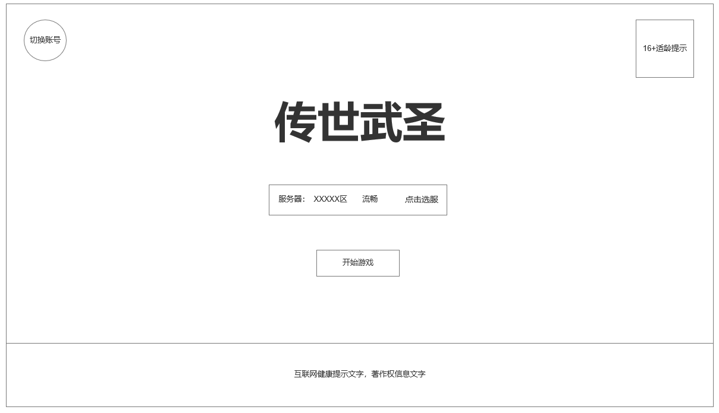

1

2

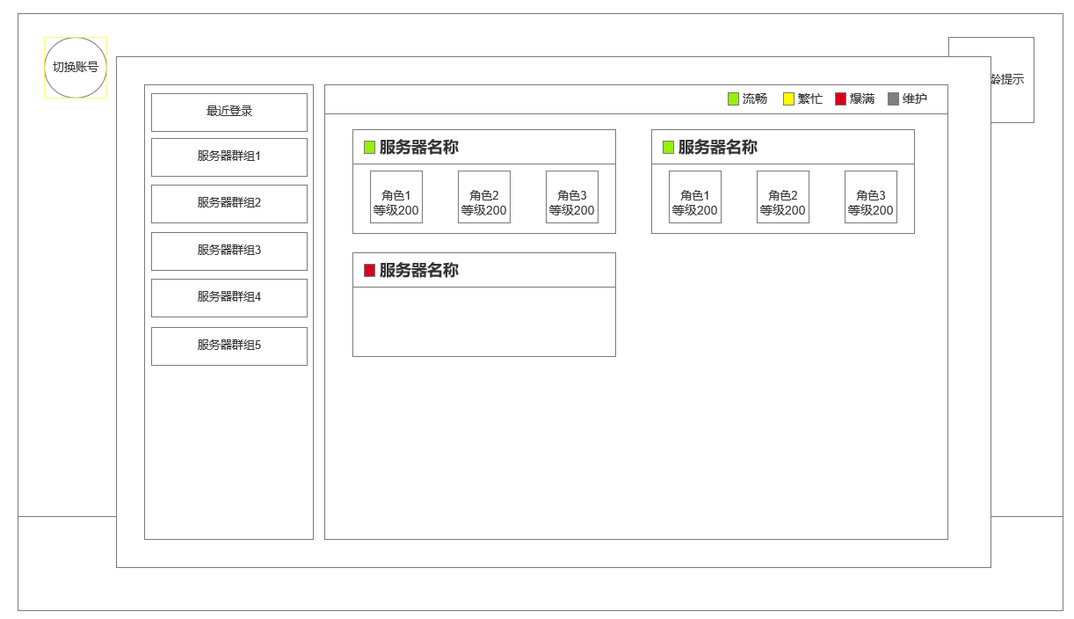
 |  | 1.选服界面服务器群组列表
 |  | ▶ | 最近登录
 |  | ▶ | 其他分组类型
 |  | 2.当前群组类型下服务器清单
 |  | ▶ | 服务器名称，状态（绿色：流畅 ，黄色：繁忙，红色：爆满，灰色：维护）
1
 |  | ▶ | 服务器下含角色头像，等级（名称太长不显示）

2

 | 新用户注册，实名认证框弹窗【当前为示例】

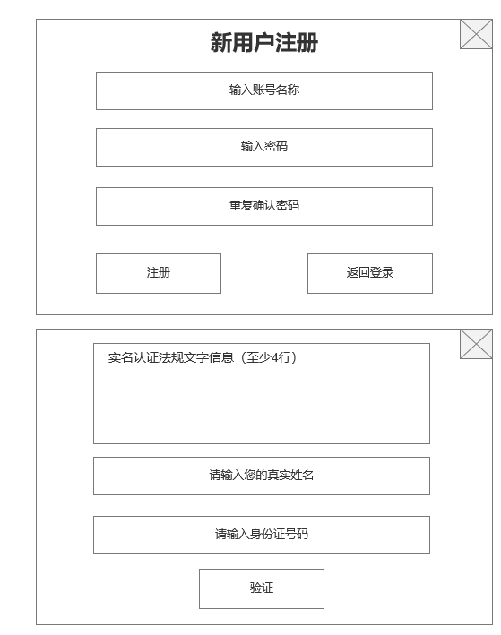

 | 加载界面【当前为示例】

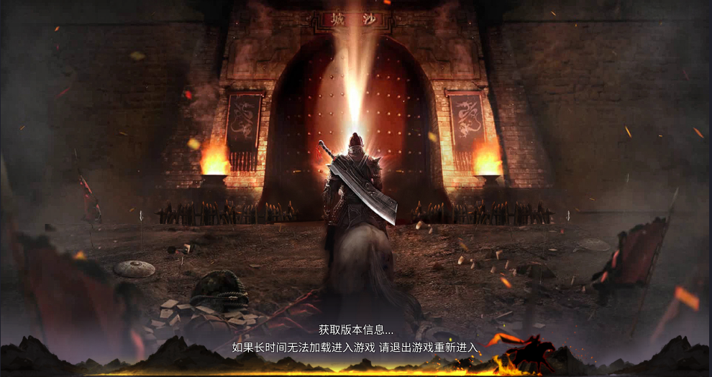
 |  | 1.加载界面背景图
 |  | 2.提示信息文字与进度条
 |  | ▶ | 进度条，需动态显示加载进度变化
 |  | ▶ | 如加载时间较长，未加载完成，提示文字可周期性变化

功能美需
UI需求

 | 序号 | 类型 | 对应界面 | 内容 | 功能需求 | 策划建议 | 参考图
 | 1 | UI | 登录界面 | 功能主界面 | 详见界面功能设计
 | 2 | UI | 加载界面 | 加载界面 | 含提示文字，加载进度条的界面
 | 3 | UI
 | 4 | UI
 | 5 | UI
 | 6 | UI
 | 7 | UI
 | 8 | UI
 | 9 | UI
 | 10 | UI
 | 11 | UI
 | 12 | UI
 | 13 | UI
 | 14 | UI
 | 15 | UI
 | 16 | UI
 | 17 | UI
 | 18 | UI
 | 19 | UI

背景图需求

 | 序号 | 类型 | 对应界面 | 内容 | 功能需求 | 策划建议 | 参考图
 | 1 | 2D原画 | 登录界面背景图 | 传世风格全屏游戏背景图，需和游戏LOGO风格相符，数量1张
 | 2 | 2D原画 | 加载背景图 | 传世风格加载背景图，数量2-3张
 | 3 | 2D原画 | 游戏LOGO | 游戏名称LOGO设计
 | 4 | 2D原画
 | 5 | 2D原画
 | 6 | 2D原画

道具图标需求

动效需求

 | 序号 | 类型 | 内容 | 描述 | 功能需求 | 策划建议 | 参考图

其他 （ICON，模型，表情等）

 | 序号 | 类型 | 对应界面 | 内容 | 功能需求 | 策划建议 | 参考图
 | 1 | ICON | 主界面 | 主界面代表技能功能的入口图标 | 主界面代表技能功能的入口图标 |  | 

参考界面
参考图

 | 参考游戏—

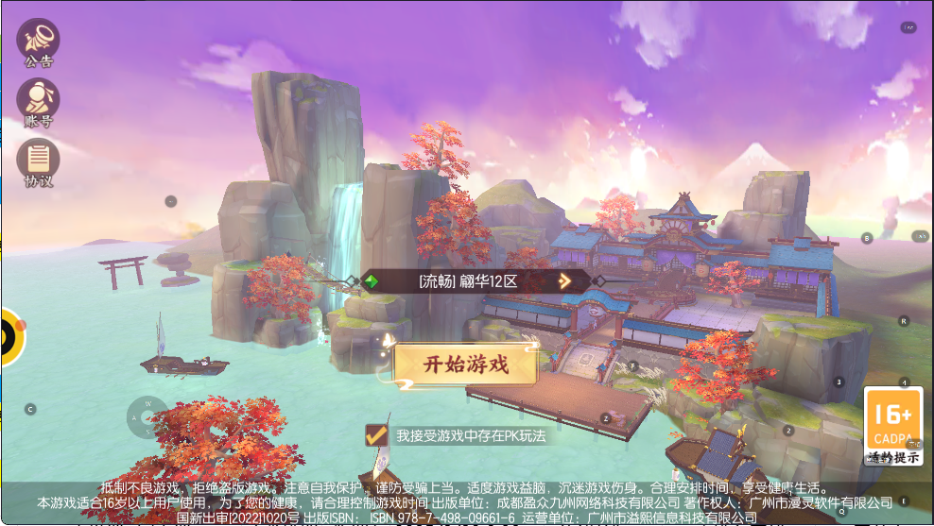

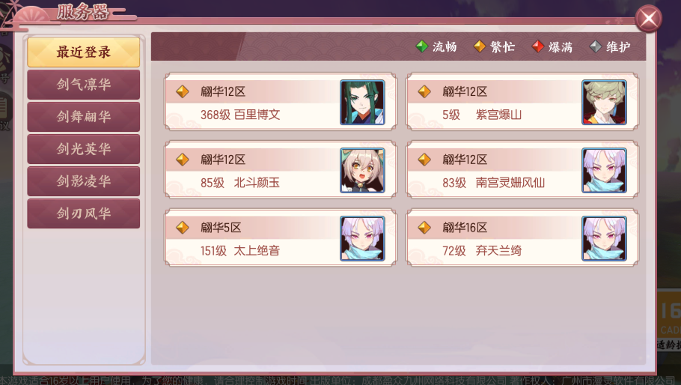

 | 加载

